外注請求書
【提出要領】
・電子提出の場合、必ず「外注契約請求書」及び「外注出来高調書」を１つのPDFファイルにしてご提出ください。なお1つのPDFにすることが難しい場合、「外注出来高調書」に限り、関連ファイルとしてご提出いただけます。
・外注出来高調書を手動入力する場合は、「外注見積書」の出来高調書（手書用）シートをご使用ください。
外注見積書の書式は弊社HPよりダウンロードいただけます。
【PDF出力例】
画面左上の［ファイル］＞［エクスポート］＞［PDF/XPSドキュメントの作成］＞PDF出力完了
外 注 契 約 請 求 書
東洋建設株式会社 |  |  |  |  |  |  |  |  |  |  |  | 請 求 年 月 日 （取 引 年 月 日) |  |  | 1
外注注文書に基づく請求の場合に使用してください。

弊社HPはこちら
～電子でのご提出イメージ～
取引先コ－ド |  |  |  |  |  |  |  | （請求者）
適格請求書発行 事業者登録番号 |  | 有 | 無 | T |  |  |  | 住 所 | 〒
 |  | ↑どちらかを選択 |  |  | ↑適格請求書登録番号を半角ハイフン無しで入力してください。
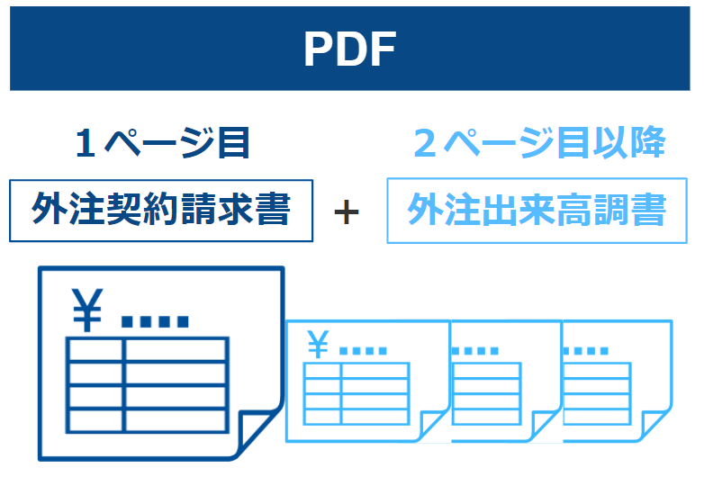
工事契約番号 （BC4-）

組 織 番 号 （BC1-） |  |  |  |  | 工 事 番 号 （BC2-）

工 事 名 （BC3-） |  |  |  |  |  |  |  | 名 称 |  |  |  |  |  | (印）

請求書の記入に際しては、納入先の当社担当者とお打合せの上、記入してください。

今回請求金額 （消費税等抜）
 |  |  |  |  |  |  |  | 担当部署名 |  |  | 担当者
今回消費税等 （税率10％）
 |  |  |  |  |  |  |  | TEL |  |  | FAX
今回請求金額 （消費税等込）

 | 区 分 |  |  |  |  | 契約金額 | 前回まで累計額 | 今 回 計 上 額 |  | 累 計 額 |  |  | (備考）
（A） | 出来高（消費税等抜）
（B） | （A）にかかる消費税等（税率10％）
（C） | （A）+（B） 出来高（消費税等込）

（D） | 請求額算定（消費税等抜）
（E） | （D）にかかる消費税等算定（税率10％）
（F） | （D）+（E） 請求額算定（消費税等込）

入力例
入力例
外 注 契 約 請 求 書
東洋建設株式会社 |  |  | 関東支店 御中 |  |  |  |  |  |  |  |  |  |  | 請 求 年 月 日 （取 引 年 月 日) |  |  | 1
外注注文書に基づく請求の場合に使用してください。 |  |  |  |  |  |  |  |  |  |  |  |  |  | 2025-04-30

取引先コ－ド |  | 55AA999 |  |  |  |  |  |  |  | （請求者）
適格請求書発行 事業者登録番号 |  | 有 |  | 無 | T | 9999999999999 |  |  |  | 住 所 | 〒 | 101-0051
 |  | ↑どちらかを選択 |  |  |  | ↑適格請求書登録番号を半角ハイフン無しで入力してください。
工事契約番号 （BC4-） |  | 9999999999999 |  |  |  |  |  |  |  |  | 東京都千代田区神田神保町1-105

組 織 番 号 （BC1-） |  | 5500 |  |  |  | 工 事 番 号 （BC2-） |  | 24999

工 事 名 （BC3-） |  | ●●●●工事 |  |  |  |  |  |  |  | 名 称 | 東洋建設株式会社 |  |  |  |  | (印）

請求書の記入に際しては、納入先の当社担当者とお打合せの上、記入してください。

今回請求金額 （消費税等抜） |  |  | 56,520,000
 |  |  |  |  |  |  |  |  |  | 担当部署名 | 経理部 |  | 担当者 | 東洋
今回消費税等 （税率10％） |  |  | 5,652,000
 |  |  |  |  |  |  |  |  |  | TEL | 03-XXXX-XXXX |  | FAX | 03-XXXX-XXXX
今回請求金額 （消費税等込） |  |  | 62,172,000

 | 区 分 |  |  |  |  |  | 契約金額 |  | 前回まで累計額 | 今 回 計 上 額 |  | 累 計 額 |  |  | (備考）
（A） | 出来高（消費税等抜） |  |  |  |  |  | 414,000,000 |  | 98,200,000 | 62,800,000 |  | 161,000,000
（B） | （A）にかかる消費税等（税率10％） |  |  |  |  |  | 41,400,000 |  | 9,820,000 | 6,280,000 |  | 16,100,000
（C） | （A）+（B） 出来高（消費税等込） |  |  |  |  |  | 455,400,000 |  | 108,020,000 | 69,080,000 |  | 177,100,000

（D） | 請求額算定（消費税等抜） |  |  |  |  |  |  |  | 88,380,000 | 56,520,000 |  | 144,900,000
（E） | （D）にかかる消費税等算定（税率10％） |  |  |  |  |  |  |  | 8,838,000 | 5,652,000 |  | 14,490,000
（F） | （D）+（E） 請求額算定（消費税等込） |  |  |  |  |  |  |  | 97,218,000 | 62,172,000 |  | 159,390,000

